0

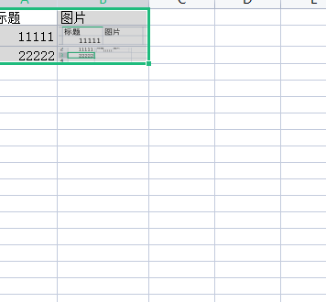
标题 | 图片
11111 | 
22222 | 

